Sheet1
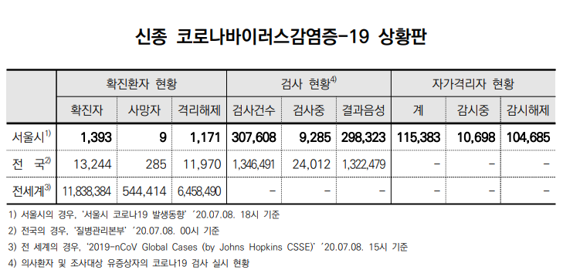
 | 확률 |  |  | prior | likelihood | unnorm | posterior
코로나에 걸릴확률(유증상) | P(C) | 5% | 코로나 | 5% | 90% | 4.5000% | 32.1%
코로나에 걸리지 않을 확률 | P(~C) | 95% | ~코로나 | 95% | 10% | 9.5000% | 67.9%
코로나에 걸렸고 코로나로 진단할 확률 | P(D|C) | 90% |  |  |  | 14.0000%
코로나에 걸리지 않았으나 코로나로 진단받을 확률 | P(~D|C) | 10%

코로나로 진단받았을때 진짜로 코로나에 걸렸을 확률 | P(C|D) | ?

475 | 0.0475
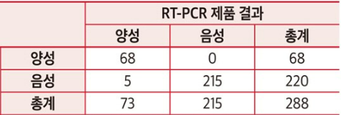

 |  |  |  | 0.1 | 0.95
 |  |  |  | 0.9 | 0.1

 |  |  |  | prior | likelihood | unnorm | posterior
 |  |  | 코로나 | 0.017833019307 | 1 | 1.7833% | 44.4%
 |  |  | ~코로나 | 0.98216698069 | 0.022727272727 | 2.2322% | 55.6%
 |  |  |  |  |  | 4.0155%

